Projekt
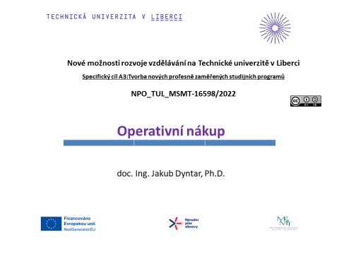

Zadání 1
Průběh skladovacích nákladů
 | Příklad_1!#REF!
 | 1
Průběh objednacích nákladů
 | Příklad_1!#REF!
 | 1
Průběh zásoby na skladě
 | Příklad_1!#REF! | Příklad_1!#REF!
 | 1 | 1
Průběh celkových nákladů
 | Příklad_1!#REF!
 | 1
Úkol: | Poptávka po jistém produktu byla stanovena na 10 000 tun za rok. Cena výrobku je 9 000 Kč/tunu. Skladovací náklady jsou 15% z průměrné zásoby v Kč za rok, náklady na jedno pořízení 8 500 Kč/obj. Spočtěte optimální velikost objednávky, délku dodacího cyklu, počet objednávek a celkové náklady spojené s pořízením a udržováním zásoby.

Zadání 2
Úkol: | Poptávka po jistém produktu byla stanovena na 500 ks za měsíc. Skladovací náklady jsou 25% z průměrné zásoby v Kč za rok, náklady na jedno pořízení 1 100 Kč/obj. Cena výrobku je 100 Kč/ks. Výrobky mohou být odebírány pouze v baleních po 50 kusech. Spočtěte optimální velikost objednávky a celkové náklady spojené s pořízením a udržováním zásoby.

Průběh celkových nákladů
 | Příklad_2!#REF!
 | 1

